상품제안서
실버링 가죽포켓 휴대용 손톱깎이 | 상품코드: S42536

 |  |  |  |  |  |  | 02-713-8555 | www.synergygift.co.kr
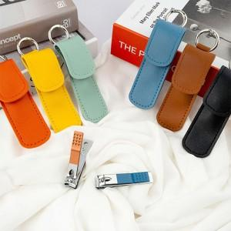 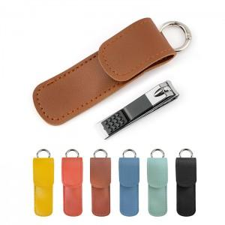 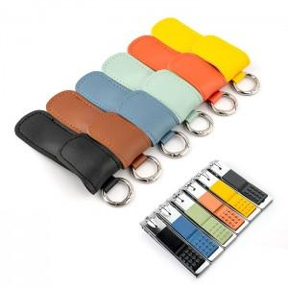

【상세/제작정보】 | <p><span style="font-size: 18.6667px;">※ 색상랜덤으로 출고됩니다.</span>​</p>

【인쇄/포장옵션】 | 레이저 / OPP(비닐)

【공급단가】 | 수량 | 100~ | 200~ | 500~ | 1,000~ | 5,000~
*VAT별도 | 단가 | 1,950원 | 1,910원 | 1,820원 | 1,770원 | 1,710원

【상품 URL】 | https://www.synergygift.co.kr:443/src/goods_detail.php?gdno=42536

